Hoja1
 |  |  |  |  |  |  |  |  |  |  | ZZZZZZZZZZZZZZZZ

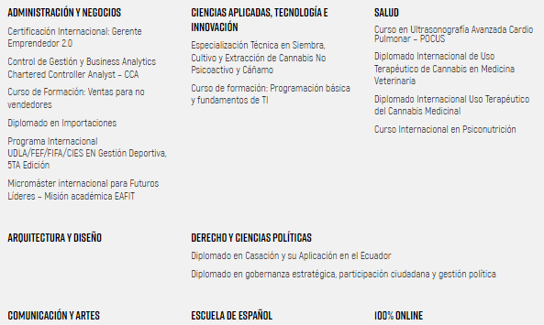
tipos de producto 2023
Diplomados | Oferta Diplomados |  |  | Diplomados | Cursos | Certificacion 2.0 | Especializacion | Micromaster | programa internacional | total |  | Diplomados | Seminario | Cursos | Certificacion | total
Contabilidad y Finanzas | 2 |  |  | 6 | 5 | 1 | 1 | 1 | 1 | 15 |  | 2 | 5 | 6 | 1 | 14
Educación | 5
Informática | 8
TIPOS PRODUCTO 2024
Mercadotecnia y publicidad | 3
Negocios | 11
Salud y Bienestar | 11
 | 40
Porcentaje de enfoque por área

Modalidad 2024

Curso |  | Oferta cursos por área |  |  | Modalidad
Administración y Negocios | 1 | Administracion y Negocios | 1 |  | Presencial | 3
Tecnología e Innovación | 1 | Arquitectura y diseño | 0 |  | Online | 2
Salud | 2 | Comunicación y Artes | 0 |  | virtual | 4
 |  | Tecnología e Innovación | 1 |  | Hibrida | 6
 |  | Derecho y ciencias Políticas | 0 |  | total | 15
 |  | Escuela Español | 0
 |  | Salud | 2
 |  |  | qqs

Modalidad 2023
 |  |  |  |  | Modalidad
 |  |  |  |  | Presencial | 2
 |  |  |  |  | Online | 2
 |  |  |  |  | virtual | 2
 |  |  |  |  | Hibrida | 1
 |  |  |  |  | total | 7

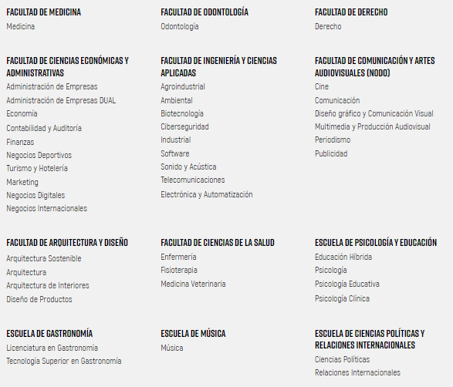
Facultad | Oferta pregrado
Medicina | 1
Ciencias económicas y Admin | 10
Arquitectura y Diseño | 4
Gastronomía | 2
Odontología | 1
Ingeniería y ciencias aplicadas | 9
Ciencias de la Salud | 3
Escuela de Musica | 1
Derecho | 1
Comunicación y artes audiovisuales | 6
Escuela de Psicología y educación | 4
Ciencias políticas y relaciones internacionales | 2
TOTAL | 44

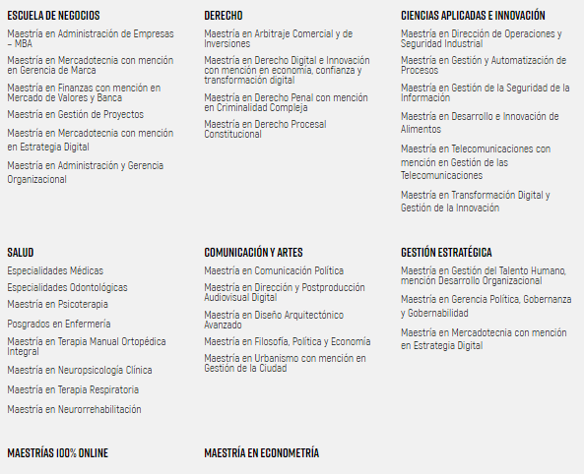
Facultad | Oferta postgrado
Escuela Negocios | 6
Salud | 8
Derecho | 4
Comunicación y artes audiovisuales | 5
Ciencias aplicadas e Innovación | 6
Gestión Estratégica | 3
Maestrias 100% online | 11
Maestría en econometría | 1
TOTAL | 44

